关系图
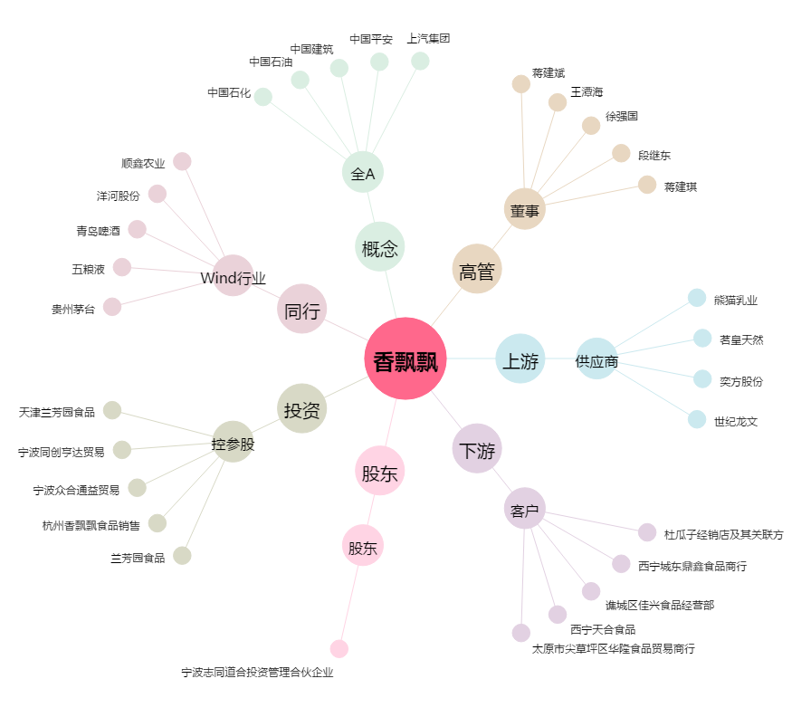
香飘飘[603711.SH] - 关系概览图

